График 1
График зависимости M от ε для разных положений утяжелителей
 | рис.1 |  | рис.2 |  | рис.3 |  | рис.4 |  | рис.5 |  | рис.6
2.89 | 0.06 | 2.05 | 0.06 | 1.62 | 0.06 | 1.10 | 0.06 | 0.88 | 0.06 | 0.75 | 0.06
4.97 | 0.11 | 3.86 | 0.11 | 2.93 | 0.11 | 2.03 | 0.11 | 1.62 | 0.11 | 1.38 | 0.11
6.95 | 0.16 | 4.80 | 0.16 | 3.79 | 0.16 | 3.20 | 0.16 | 2.77 | 0.16 | 1.89 | 0.16
8.29 | 0.20 | 6.42 | 0.21 | 5.23 | 0.21 | 4.13 | 0.21 | 2.78 | 0.21 | 2.35 | 0.21

График 2
График зависимости момента инерции от положения утяжелителей
 | 1
0.005929 | 0.03
0.010404 | 0.03
0.016129 | 0.04
0.023104 | 0.05
0.031329 | 0.06
0.040804 | 0.09

Печать 2
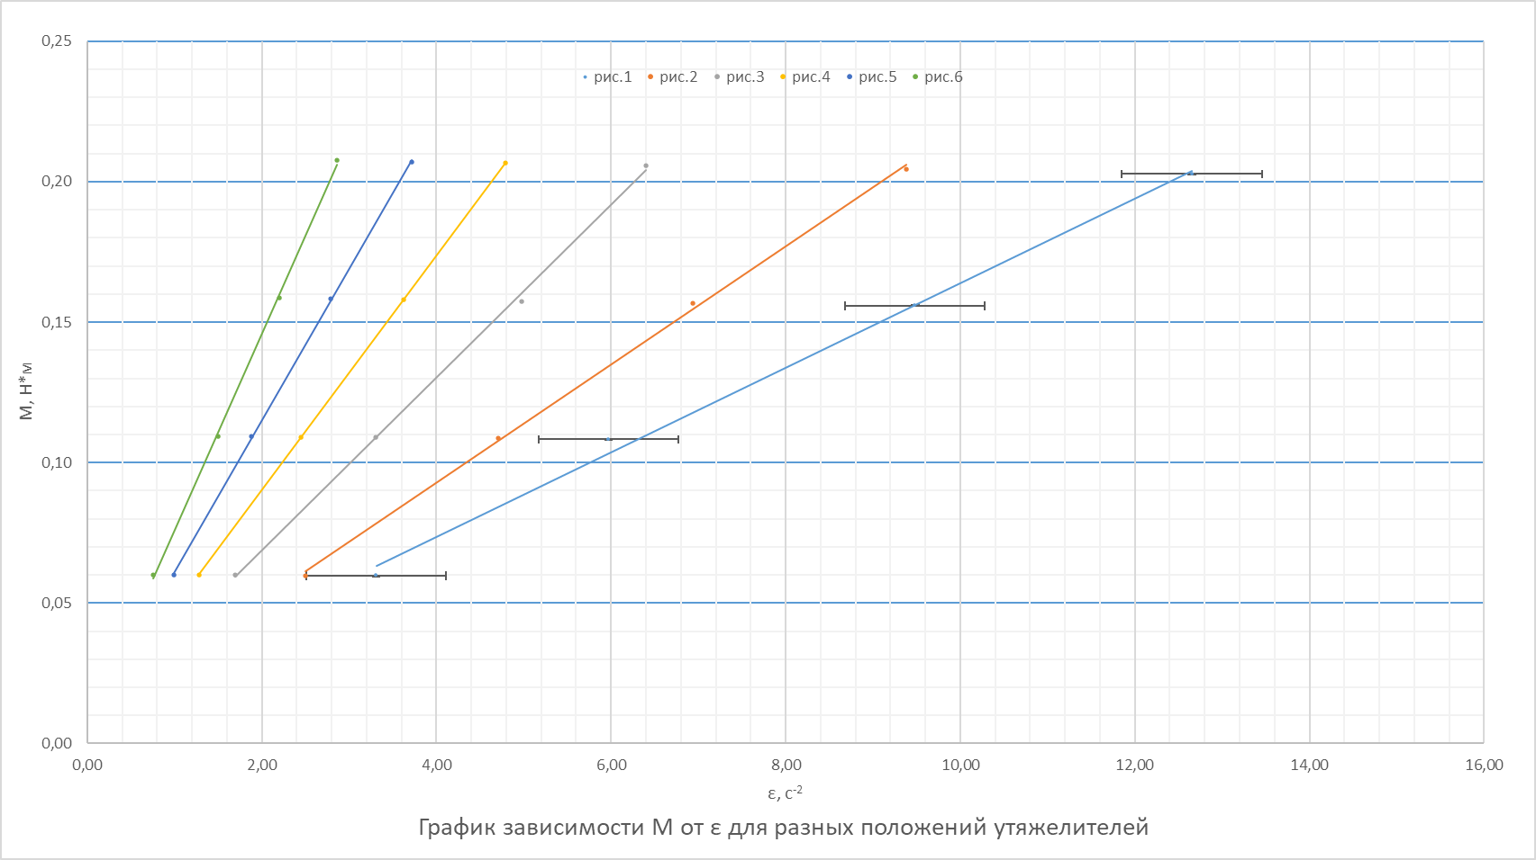

Печать 3
График зависимости момента инерции от положения утяжелителей
 | 1
0.005929 | 0.03
0.010404 | 0.03
0.016129 | 0.04
0.023104 | 0.05
0.031329 | 0.06
0.040804 | 0.09

